상품제안서
미니 메모바인더 기자수첩, 볼펜set | 상품코드: S05638

 |  |  |  |  |  |  | 02-713-8555 | www.synergygift.co.kr
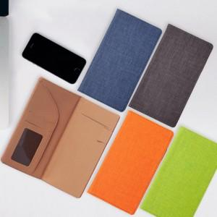 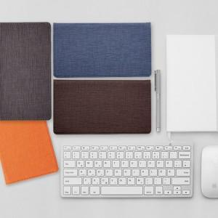

【상세/제작정보】 | <span style="font-size: 12pt;">* 볼펜 실크인쇄 300개 이상 1곳 포함 , 이하 5만원 별도 추가</span>

【인쇄/포장옵션】 | 불박 / 포장지포장

【공급단가】 | 수량 | 50~ | 100~ | 500~ | 1,000~ | 2,000~
*VAT별도 | 단가 | 10,400원 | 9,840원 | 9,360원 | 9,120원 | 8,960원

【상품 URL】 | https://www.synergygift.co.kr:443/src/goods_detail.php?gdno=10600

